Karten 1-19
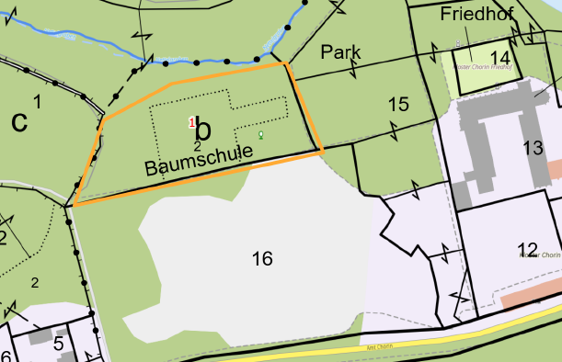
Revier Chorin Abschnitt 1 Deutsche Bahn Abt.121 | Übersichtskarte Rev. Chorin
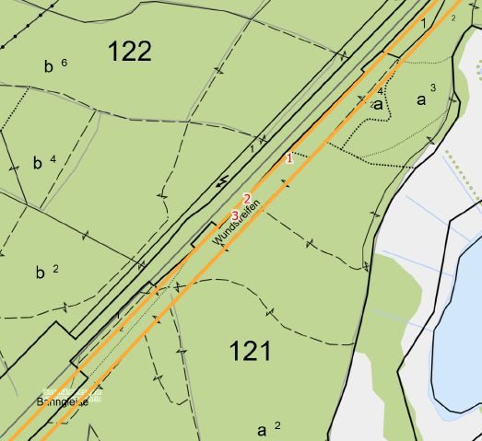
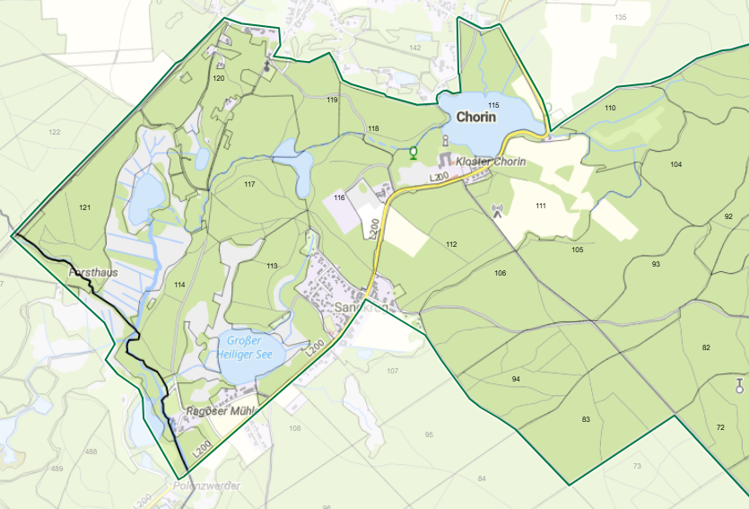

Revier Chorin Abschnitt 2 Friedhof Chorin
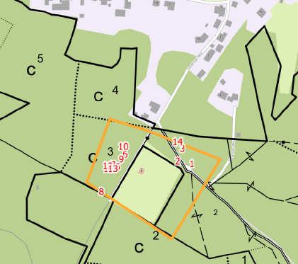

Revier Chorin Abschnitt 5 Klosteraallee -Hüttenweg
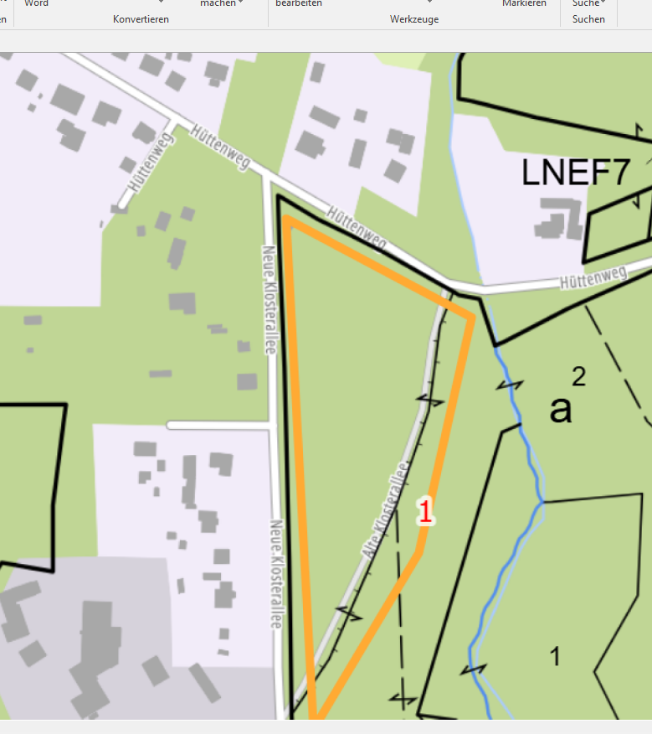

Revier Chorin Abschnitt 10 Amt Chorin 1 und 2
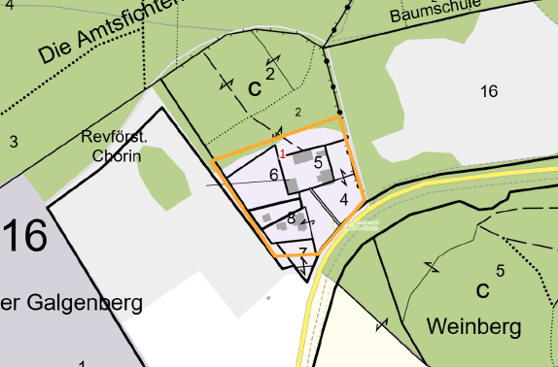

Revier Chorin Abschnitt 13 Ortslage Sandkrug
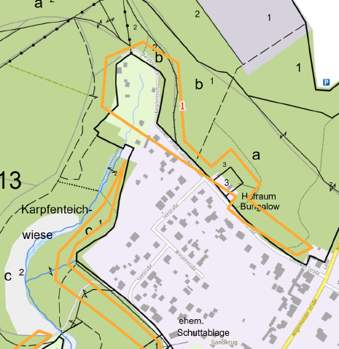

Revier Chorin Abschnitt 15 Zufahrt Mühlenhaus PP Badestelle
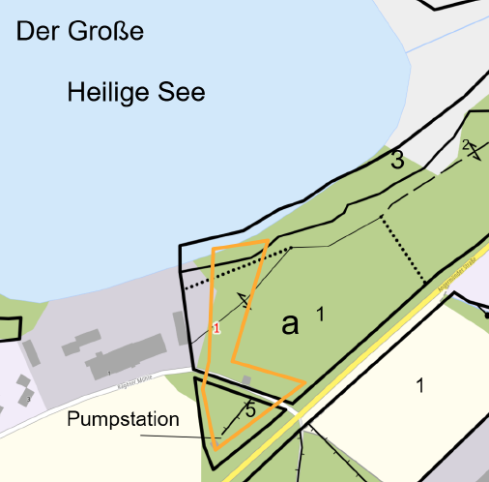

Revier Chorin Abschnitt 19 Baumlehrpfad

